Planilha1
UNIVERSIDADE FEDERAL DA PARAÍBA - UFPB / CENTRO DE CIÊNCIAS SOCIAIS APLICADAS - CCSA
PLANILHA COM INFORMAÇÕES DOS AMBIENTES DO CCSA E SUAS RESPECTIVAS TAXAS DE OCUPAÇÃO NA RETOMADA DAS ATIVIDADES PRESENCIAIS - 2021
BLOCO PÓS-GRADUAÇÃO (ANTIGO) |  |  |  |  | OCUPAÇÃO MÁXIMA (PESSOAS) |  |  |  | ATENÇÃO! NÃO DIGITAR NAS CÉLULAS COLORIDAS NEM DE ÁREA, POIS AS MESMAS CONTÉM FÓRMULAS DE CÁLCULOS, EXCETO AS VERMELHAS. | BLOCO 3 |  |  |  |  | OCUPAÇÃO MÁXIMA (PESSOAS) |  |  |  | ATENÇÃO! NÃO DIGITAR NAS CÉLULAS COLORIDAS NEM DE ÁREA, POIS AS MESMAS CONTÉM FÓRMULAS DE CÁLCULOS, EXCETO AS VERMELHAS. | BLOCO DFC / DCI |  |  |  |  | OCUPAÇÃO MÁXIMA (PESSOAS) |  |  |  | TOTAL | 4539
Amb. | TIPO DE USO | Dimensões |  | Área (m2) | COR DA BANDEIRA |  |  |  |  | Amb. | TIPO DE USO | Dimensões |  | Área (m2) | COR DA BANDEIRA |  |  |  |  | Amb. | TIPO DE USO | Dimensões |  | Área (m2) | COR DA BANDEIRA
 |  | comp. (m) | larg. (m) |  | Vermelha 0** | Laranja 30% | Amarela 60% | Verde 100% |  |  |  | comp. (m) | larg. (m) |  | Vermelha 0** | Laranja 30% | Amarela 60% | Verde 100% |  |  |  | comp. (m) | larg. (m) |  | Vermelha 0** | Laranja 30% | Amarela 60% | Verde 100%
1 | SL 2 AULA | 6.00 | 5.90 | 35.40 | 0 | 4 | 8 | 13 |  | 1 | SL 220 AULA | 5.90 | 9.20 | 54.28 | 0 | 6 | 12 | 20 |  | 1* | DCI 1 Recepção | 3.80 | 6.40 | 24.32 | 0 | 2 | 4 | 6 | Terceiros | 19
2 | SL 4 AULA | 6.00 | 5.90 | 35.40 | 0 | 4 | 8 | 13 |  | 2 | SL 219 AULA | 5.90 | 9.20 | 54.28 | 0 | 6 | 12 | 20 |  | 2 | DCI 2 Chefia | 3.80 | 9.60 | 36.48 | 0 | 4 | 8 | 14
3 | SL 6 AULA | 6.00 | 5.90 | 35.40 | 0 | 4 | 8 | 13 |  | 3 | SL 218 AULA | 5.90 | 9.20 | 54.28 | 0 | 6 | 12 | 20 |  | 3 | DCI 3 Sl. Prof. | 5.40 | 2.70 | 14.58 | 0 | 2 | 3 | 5
4 | SL 8 AULA | 6.00 | 5.90 | 35.40 | 0 | 4 | 8 | 13 |  | 4 | SL OPPA | 11.80 | 9.20 | 108.56 | 0 | 12 | 24 | 40 |  | 4* | PPGCI 1 Secret. | 4.80 | 3.20 | 15.36 | 0 | 1 | 2 | 5
5 | SL 1 AULA | 6.00 | 5.20 | 31.20 | 0 | 3 | 7 | 12 |  | 5 | SL 229 AULA | 5.90 | 9.20 | 54.28 | 0 | 6 | 12 | 20 |  | 5 | PPGCI 2 Coord. | 6.40 | 3.00 | 19.20 | 0 | 2 | 4 | 7 | Cadastrados no CCSA | 95
6 | SL 3 AULA | 6.00 | 5.20 | 31.20 | 0 | 3 | 7 | 12 |  | 6 | SL 228 AULA | 5.90 | 9.20 | 54.28 | 0 | 6 | 12 | 20 |  | 6 | PPGCI 3 Arquivo | 6.40 | 3.00 | 19.20 | 0 | 2 | 4 | 7
7 | SL 5 AULA | 6.00 | 5.20 | 31.20 | 0 | 3 | 7 | 12 |  | 7 | SL 227 AULA | 5.90 | 9.20 | 54.28 | 0 | 6 | 12 | 20 |  | 7* | BIB 1 Secretaria | 6.40 | 3.20 | 20.48 | 0 | 2 | 3 | 5 |  | T
8 | SL 7 AULA | 6.00 | 5.20 | 31.20 | 0 | 3 | 7 | 12 |  | 8 | SL 226 AULA | 5.90 | 9.20 | 54.28 | 0 | 6 | 12 | 20 |  | 8 | BIB 2 Arquivo | 6.40 | 2.90 | 18.56 | 0 | 2 | 4 | 7 |  | 197
9 | PPGCI I | 5.90 | 2.50 | 14.75 | 0 | 2 | 3 | 5 |  | 9 | SL 225 AULA | 5.90 | 9.20 | 54.28 | 0 | 6 | 12 | 20 |  | 9 | BIB 3 Copa | 6.40 | 2.50 | 16.00 | 0 | 2 | 4 | 6
10 | PPGCI II | 5.90 | 2.80 | 16.52 | 0 | 2 | 4 | 6 |  | 10 | SL 224 AULA | 5.90 | 9.20 | 54.28 | 0 | 6 | 12 | 20 |  | 10 | BIB 4 Coord. | 6.40 | 3.10 | 19.84 | 0 | 2 | 4 | 7 |  | P
11 | PPGCI III | 5.90 | 2.80 | 16.52 | 0 | 2 | 4 | 6 |  | 11 | SL 223 AULA | 5.90 | 9.20 | 54.28 | 0 | 6 | 12 | 20 |  | 11* | BIB 5 Lab. Info. | 6.40 | 4.00 | 25.60 | 0 | 2 | 4 | 7 |  | 4228
12 | LEGO LAB | 5.90 | 2.80 | 16.52 | 0 | 2 | 4 | 6 |  | 12 | SL 222 AULA | 5.90 | 9.20 | 54.28 | 0 | 6 | 12 | 20 |  | 12 | PPGCI 5 Revista | 2.90 | 4.90 | 14.21 | 0 | 2 | 3 | 5
13 | LEGO COORD | 5.90 | 2.80 | 16.52 | 0 | 2 | 4 | 6 |  | 13 | SL 221 AULA | 5.90 | 9.20 | 54.28 | 0 | 6 | 12 | 20 |  | 13 | PPGCI 4 | 5.90 | 5.90 | 34.81 | 0 | 4 | 8 | 13
14 | ESP. GP | 5.90 | 2.80 | 16.52 | 0 | 2 | 4 | 6 |  | 14* | LAB. CONS. REST. | 11.80 | 9.20 | 108.56 | 0 | 8 | 17 | 28 |  | 14 | PPGCC 1 | 4.40 | 6.30 | 27.72 | 0 | 3 | 6 | 10 |  | E
15 | PPGCI | 5.90 | 2.80 | 16.52 | 0 | 2 | 4 | 6 |  | 15* | ARQ. ESCOLA | 11.80 | 9.20 | 108.56 | 0 | 8 | 17 | 28 |  | 15* | Arq./Bib. Escola | 6.30 | 13.20 | 83.16 | 0 | 6 | 13 | 22
16 | SL. AÇÕES | 5.20 | 2.90 | 15.08 | 0 | 2 | 3 | 6 |  | 16 | SL 213 AULA | 5.90 | 9.20 | 54.28 | 0 | 6 | 12 | 20 |  | 16 | C. Atuariais | 6.30 | 4.40 | 27.72 | 0 | 3 | 6 | 10 |  | 1823
17 | PPGE | 5.20 | 9.00 | 46.80 | 0 | 5 | 10 | 17 |  |  |  |  |  |  |  |  |  |  |  | 17 | C. Atuariais | 6.30 | 8.80 | 55.44 | 0 | 6 | 12 | 21
18 | PPGCC I | 5.20 | 5.80 | 30.16 | 0 | 3 | 7 | 11 |  | BLOCO A |  |  |  |  | OCUPAÇÃO MÁXIMA (PESSOAS) |  |  |  |  | 18 | C. Cont. 1 Coord. | 6.00 | 4.20 | 25.20 | 0 | 3 | 6 | 9
19 | PPGCC II | 5.20 | 2.80 | 14.56 | 0 | 2 | 3 | 5 |  | Amb. | TIPO DE USO | Dimensões |  | Área (m2) | COR DA BANDEIRA |  |  |  |  | 19* | C. Cont. 2 Recep. | 6.00 | 4.20 | 25.20 | 0 | 2 | 4 | 7
Dimensões dos ambientes obtidas no Relatório da Comissão de Lay Out do CCSA/2016. |  |  |  |  |  |  |  |  |  |  |  | comp. (m) | larg. (m) |  | Vermelha 0** | Laranja 30% | Amarela 60% | Verde 100% |  | 20* | DFC 1 Recepção | 6.00 | 4.20 | 25.20 | 0 | 2 | 4 | 7 |  | Verde
BLOCO 1 |  |  |  |  | OCUPAÇÃO MÁXIMA (PESSOAS) |  |  |  |  | 1 | CCSA 202 AULA | 8.25 | 8.90 | 73.43 | 0 | 8 | 16 | 27 |  | 21 | DFC 2 Chefia | 6.20 | 4.20 | 26.04 | 0 | 3 | 6 | 10
Amb. | TIPO DE USO | Dimensões |  | Área (m2) | COR DA BANDEIRA |  |  |  |  | 2 | CCSA 204 AULA | 8.25 | 8.90 | 73.43 | 0 | 8 | 16 | 27 |  | 22 | DFC 3 Sl. Prof. | 6.00 | 4.20 | 25.20 | 0 | 3 | 6 | 9
 |  | comp. (m) | larg. (m) |  | Vermelha 0** | Laranja 30% | Amarela 60% | Verde 100% |  | 3 | CCSA 206 AULA | 8.25 | 8.90 | 73.43 | 0 | 8 | 16 | 27
1 | CA G. PUB. | 4.10 | 2.30 | 9.43 | 0 | 1 | 2 | 3 |  | 4 | CCSA 208 AULA | 8.25 | 4.40 | 36.30 | 0 | 4 | 8 | 13 |  | BLOCO DA / DE |  |  |  |  | OCUPAÇÃO MÁXIMA (PESSOAS) |  |  |  |  | 1093
2 | CA G. PUB. | 4.10 | 7.10 | 29.11 | 0 | 3 | 6 | 11 |  | 5 | CCSA 210 AULA | 8.25 | 4.40 | 36.30 | 0 | 4 | 8 | 13 |  | Amb. | TIPO DE USO | Dimensões |  | Área (m2) | COR DA BANDEIRA
3 | CA C. CONT. | 4.10 | 6.40 | 26.24 | 0 | 3 | 6 | 10 |  | 6 | CCSA 209 LAPE | 8.00 | 8.90 | 71.20 | 0 | 8 | 16 | 26 |  |  |  | comp. (m) | larg. (m) |  | Vermelha 0** | Laranja 30% | Amarela 60% | Verde 100%
4 | CA BIBLIOT. | 4.10 | 6.40 | 26.24 | 0 | 3 | 6 | 10 |  | 7 | CCSA 207 AULA | 8.00 | 8.90 | 71.20 | 0 | 8 | 16 | 26 |  | 1* | CA 1 Recepção | 3.80 | 6.40 | 24.32 | 0 | 2 | 4 | 6 |  | Amarela
5 | CA ARQUIV. | 4.10 | 6.40 | 26.24 | 0 | 3 | 6 | 10 |  | 8 | CCSA 205 AULA | 8.00 | 4.40 | 35.20 | 0 | 4 | 8 | 13 |  | 2* | CA 2 Secretaria | 3.80 | 9.60 | 36.48 | 0 | 3 | 6 | 9
6 | CA R. INTER. | 4.30 | 2.30 | 9.89 | 0 | 1 | 2 | 4 |  | 9 | CCSA 203 AULA | 8.00 | 4.40 | 35.20 | 0 | 4 | 8 | 13 |  | 3 | CA 3 Sl. Coord. | 5.40 | 2.70 | 14.58 | 0 | 2 | 3 | 5
...
 |  |  |  |  |  |  |  |  |  |  |  |  | 8.80 | 70.40 | 0 | 8 | 16 | 26 |  | 16 | St. Financeiro | 6.40 | 5.90 | 37.76 | 1
 |  |  |  |  |  |  |  |  |  |  |  |  | 8.80 | 70.40 | 0 | 5 | 11 | 18 |  | 17 | St. Meios | 3.20 | 4.00 | 12.80 | 0
 |  |  |  |  |  |  |  |  |  |  |  |  | 5.00 | 40.00 | 0 | 3 | 6 | 10 |  | 18 | DE 1 Chefia | 6.20 | 4.20 | 26.04 | 0
 |  |  |  |  |  |  |  |  |  |  |  |  | 5.00 | 40.00 | 0 | 4 | 9 | 15 |  | 19* | DE 2 Recepção | 6.20 | 4.20 | 26.04 | 0
 |  |  |  |  |  |  |  |  |  |  |  |  |  |  |  |  |  |  |  | 20* | CE 1 Recepção | 6.20 | 4.20 | 26.04 | 0
 |  |  |  |  |  |  |  |  |  |  |  |  |  |  | OCUPAÇÃO MÁXIMA (PESSOAS) |  |  |  |  | 21 | CE 2 Coord. | 6.20 | 4.20 | 26.04 | 0
 |  |  |  |  |  |  |  |  |  |  |  |  |  | Área (m2) | COR DA BANDEIRA |  |  |  |  | 22 | CE 3 Sl. Prof. | 6.20 | 4.10 | 25.42 | 0
 |  |  |  |  |  |  |  |  |  |  |  |  | larg. (m) |  | Vermelha 0** | Laranja 30% | Amarela 60% | Verde 100% |  | 23 | PPGE 1 Coord. | 4.10 | 3.00 | 12.30 | 0
 |  |  |  |  |  |  |  |  |  |  |  |  | 3.30 | 16.50 | 0 | 2 | 4 | 6 |  | 24* | PPGE 2 Secret. | 4.10 | 3.00 | 12.30 | 0
 |  |  |  |  |  |  |  |  |  |  |  |  | 3.30 | 16.50 | 0 | 2 | 4 | 6 |  | 25* | Setor RH | 6.20 | 5.90 | 36.58 | 0
 |  |  |  |  |  |  |  |  |  |  |  |  | 2.50 | 12.50 | 0 | 1 | 3 | 5 | 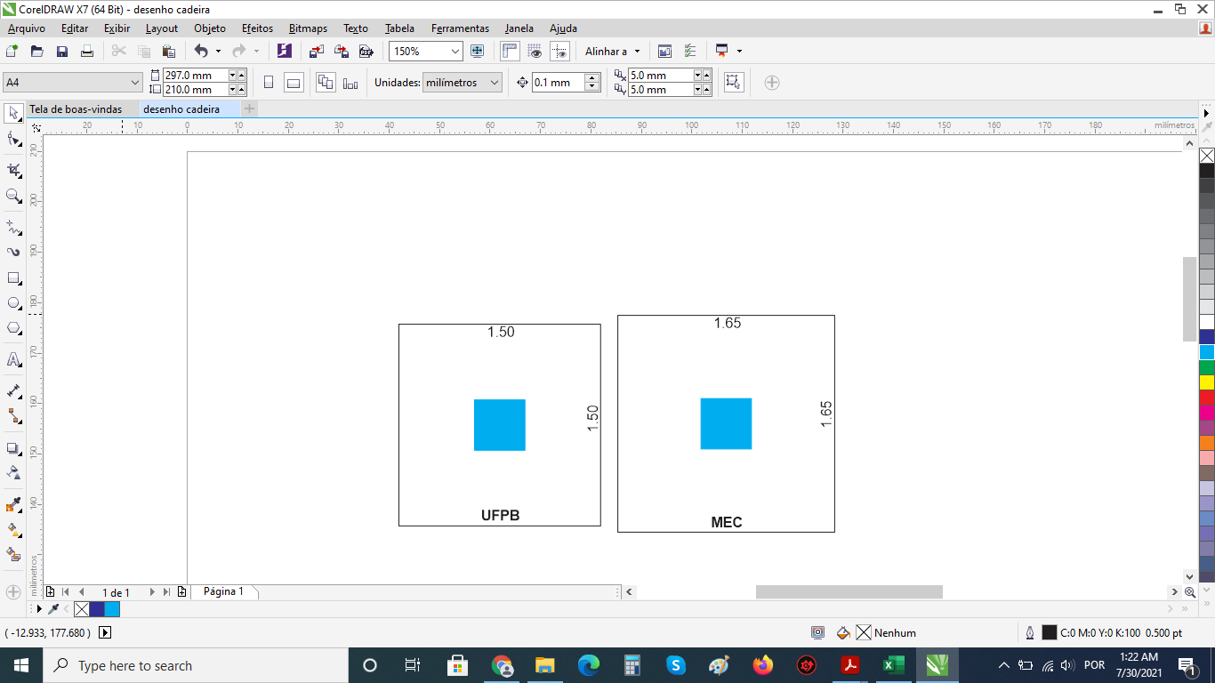 |  |  |  | MEDIDAS DE PROTEÇÃO INDIVIDUAL E COLETIVA:
 |  |  |  |  |  |  |  |  |  |  |  |  | 2.50 | 12.50 | 3 | 1 | 3 | 5 |  |  |  |  | Lave as mãos, com água e sabão ou álcool a 70%;
 |  |  |  |  |  |  |  |  |  |  |  |  | 3.00 | 11.10 | 0 | 1 | 2 | 4 |  |  |  |  | Uso obrigatório de máscaras faciais;
 |  |  |  |  |  |  |  |  |  |  |  |  | 3.00 | 11.10 | 0 | 1 | 2 | 4 |  |  |  |  | Uso de garrafa ou copo próprio para beber água;
 |  |  |  |  |  |  |  |  |  |  |  |  | 3.00 | 11.10 | 0 | 1 | 2 | 4 |  |  |  |  | Não compartilhar objetos pessoais;
 |  |  |  |  |  |  |  |  |  |  |  |  | 3.00 | 11.10 | 0 | 1 | 2 | 4 |  |  |  |  | Automonitoramento da temperatura e condições de saúde;
 |  |  |  |  |  |  |  |  |  |  |  |  | 3.50 | 17.50 | 5 | 2 | 4 | 6 |  |  |  |  | Priorizar a biossegurança em todos os procedimentos;
 |  |  |  |  |  |  |  |  |  |  |  |  | 4.60 | 24.38 | 0 | 3 | 5 | 9 |  |  |  |  | Colaborar com os procedimentos de limpeza na UFPB.
...

